المؤشرات الكلية

سوق العراق للاوراق المالية
جلسة الثلاثاء 2026/7/14 |  |  |  | تقرير أسعار الأسهم المتداولة لسوق العراق للأوراق المالية
الجلسة (121)
الاسهم المتداولة المدرجة و OTC |  |  | 406,814,665 |  |  | قيمة الأسهم المتداولة المدرجة و OTC |  | 516,650,043 |  |  | صفقات الشركات المدرجة وOTC | 969
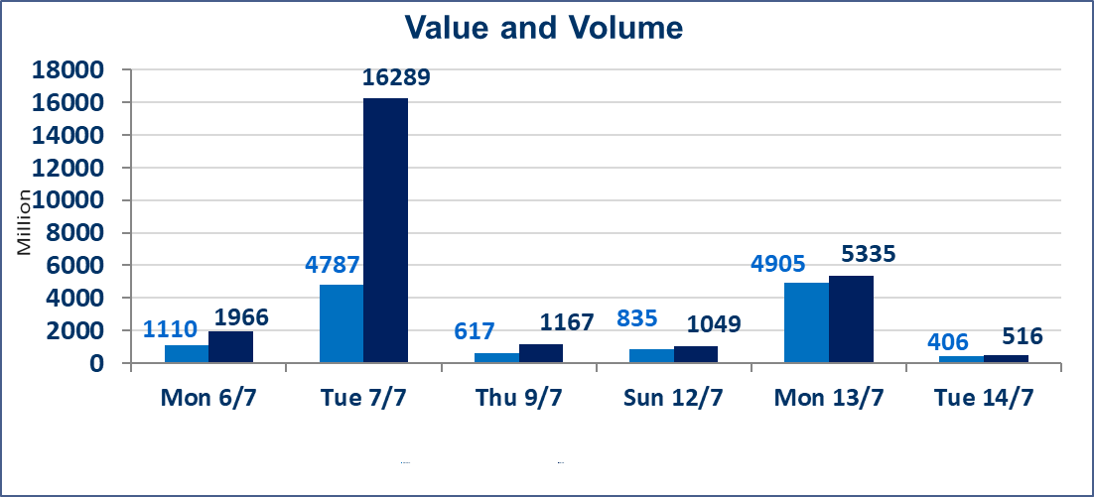
المؤشر60 ISX اليوم | 999.68 |  | نقطة |  |  | المؤشر15 ISX اليوم | 1261.78 | نقطة
المؤشر 60 ISX السابق | 982.89 |  | نقطة |  |  | المؤشر 15 ISX السابق | 1254.95 | نقطة
نسبة التغير | 1.71 |  | % |  |  | نسبة التغير | 0.54 | %
عدد النقاط | 16.79 |  | نقطة |  |  | عدد النقاط | 6.83 | نقطة

الشركات المدرجة | 103 | OTC | 17 | 120 |  | الشركات غير المتداولة المدرجة | 42 | OTC | 16 | 58
الشركات المتداولة | 46 | OTC | 1 | 47 |  | الشركات المرتفعة |  |  | 17
شركات الهيئة العامة |  |  |  | 7 |  | الشركات المنخفضة |  |  | 16
الموقوفة بقرار من هيأة الأوراق المالية |  |  |  | 8
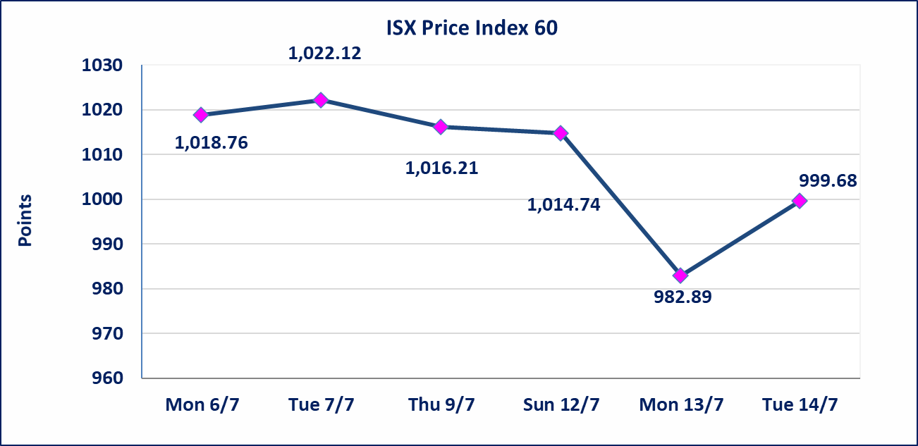
 |  |  |  |  |  | 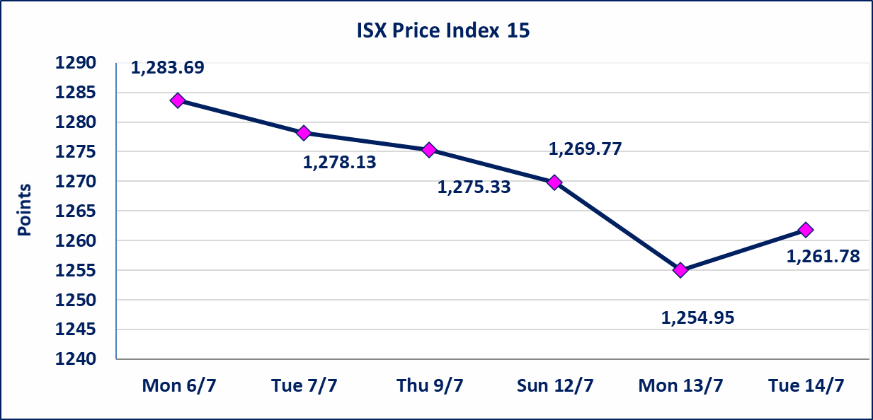

اسيا للتامين(NSIA) | تم البدء بعمليات ايداع شهادات اسهم المساهمين لشركة اسيا للتامين إعتباراً من جلسة الاربعاء 2026/7/8 وسيتم اطلاق التداول إعتباراً من جلسة الاربعاء 2026/7/29 بعد ايداع 5% من رأس المال او بعد مرور (21) يوم من تاريخ بدء الايداع في منصة الشركات غير المدرجة ISX-OTC.
الشرق للتامين(NSHQ) | تم البدء بعمليات ايداع شهادات اسهم المساهمين لشركة الشرق للتامين إعتباراً من جلسة الثلاثاء 2026/7/7 وسيتم اطلاق التداول إعتباراً من جلسة الثلاثاء 2026/7/28 بعد ايداع 5% من رأس المال او بعد مرور (21) يوم من تاريخ بدء الايداع في منصة الشركات غير المدرجة ISX-OTC.
بوابة اسيا للتامين(NBAT) | تم البدء بعمليات ايداع شهادات اسهم المساهمين لشركة بوابة اسيا للتامين إعتباراً من جلسة الثلاثاء 2026/7/7 وسيتم اطلاق التداول إعتباراً من جلسة الثلاثاء 2026/7/28 بعد ايداع 5% من رأس المال او بعد مرور (21) يوم من تاريخ بدء الايداع في منصة الشركات غير المدرجة ISX-OTC.
الباتك للتامين(NGAT) | تم البدء بعمليات ايداع شهادات اسهم المساهمين لشركة الباتك للتامين إعتباراً من جلسة الثلاثاء 2026/7/7 وسيتم اطلاق التداول إعتباراً من جلسة الثلاثاء 2026/7/28 بعد ايداع 5% من رأس المال او بعد مرور (21) يوم من تاريخ بدء الايداع في منصة الشركات غير المدرجة ISX-OTC.
اليم الازرق للتجارة العامة(SYAM) | تم البدء بعمليات ايداع شهادات اسهم المساهمين لشركة اليم الازرق للتجارة العامة إعتباراً من جلسة الاربعاء 2026/6/3
الوطنية للصناعات الغذائية (INFF) | تم البدء بعمليات ايداع شهادات اسهم المساهمين لشركة الوطنية للصناعات الغذائية إعتباراً من جلسة الاحد 2026/5/24 وسيتم اطلاق التداول لحين اكمال انتهاء الاجراءات في مركز الايداع في منصة الشركات غير المدرجة ISX-OTC.
الحد الأعلى والادنى للتغير في السعر | نسبة التغير الحدود الدنيا للحركة السعرية للاسهم من (5% الى 10%) والحدود العليا من(10% الى 25%)في كافة المنصات ماعدا منصة OTC.
Web site : www.isx-iq.net E-mail : info-isx@isx-iq.net |  |  |  |  | 07834000034 - 07711211522 : ص . ب :3607 العلوية الهاتف |  |  |  |  |  | بغداد /الكرادة/ قرب المسرح الوطني /مجاور مصرف الخليج التجاري

نسبة التغير
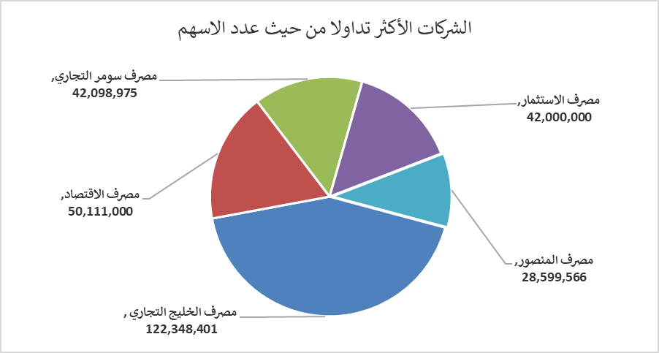
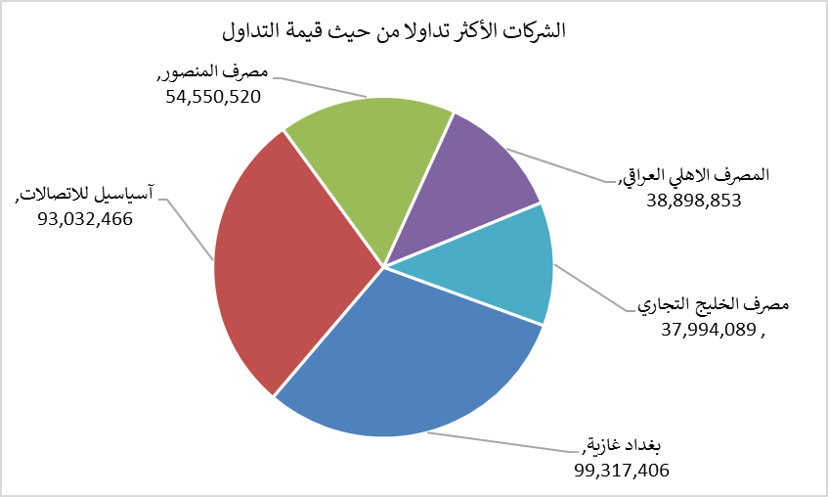
الشركات الأكثر ارتفاعاً وانخفاضاً

نسبة التغير لاسعار الاغلاق الاكثر ارتفاعاً |  |  |  | نسبة التغير لاسعار الاغلاق الاكثر انخفاضاً
اسم الشركة | اغلاق | التغير(%) | الاسهم المتداولة | اسم الشركة | اغلاق | التغير (%) | الاسهم المتداولة
فندق السدير | 27.750 | 20.65 | 2,000 | مصرف نور العراق الاسلامي | 0.210 | -8.70 | 1,054,982
العراقية لصناعات الكارتون | 2.500 | 14.68 | 115,661 | مصرف الطيف الاسلامي | 0.880 | -7.37 | 353,217
انتاج الالبسة الجاهزة | 2.600 | 8.33 | 10,000 | المدينة السياحية لسد الموصل | 13.750 | -5.17 | 54,685
مصرف اشور الدولي | 0.330 | 6.45 | 9,658,694 | النخبة للمقاولات العامة | 0.640 | -4.48 | 741,807
بغداد غازية | 6.290 | 4.83 | 16,172,449 | مصرف عبر العراق للاستثمار | 0.250 | -3.85 | 2,000,000

الشركات الاكثر نشاطا حسب الاسهم المتداولة (حجم التداول) |  |  |  | الشركات الاكثر نشاطا حسب القيمة المتداولة
اسم الشركة | اغلاق | التغير(%) | الاسهم المتداولة | اسم الشركة | اغلاق | التغير (%) | القيمة المتداولة
مصرف الخليج التجاري | 0.310 | -3.12 | 122,348,401 | بغداد غازية | 6.290 | 4.83 | 99,317,406
مصرف الاقتصاد | 0.240 | 4.35 | 50,111,000 | آسياسيل للاتصالات | 16.130 | -0.43 | 93,032,466
مصرف سومر التجاري | 0.230 | 4.55 | 42,098,975 | مصرف المنصور | 1.920 | 1.05 | 54,550,520
مصرف الاستثمار | 0.310 | 3.33 | 42,000,000 | المصرف الاهلي العراقي | 4.000 | 0.00 | 38,898,853
مصرف المنصور | 1.920 | 1.05 | 28,599,566 | مصرف الخليج التجاري | 0.310 | -3.12 | 37,994,089

